Gestao Visual
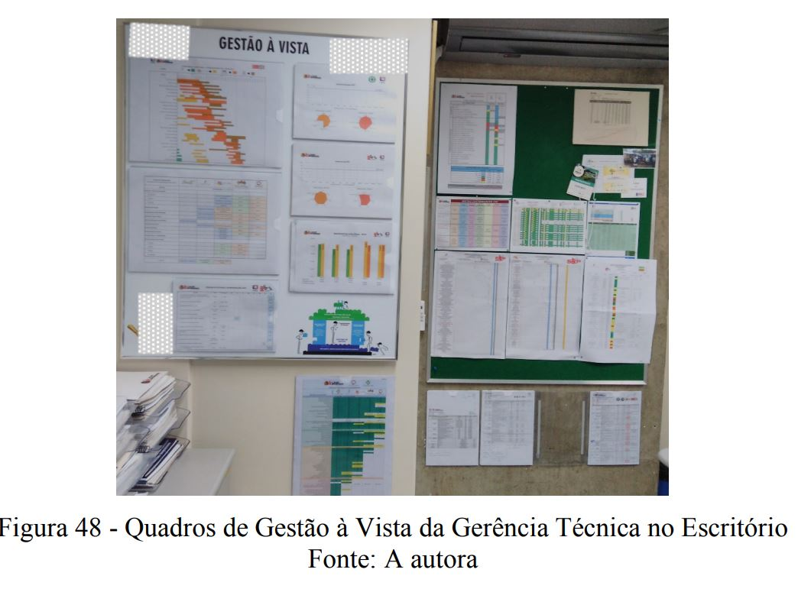
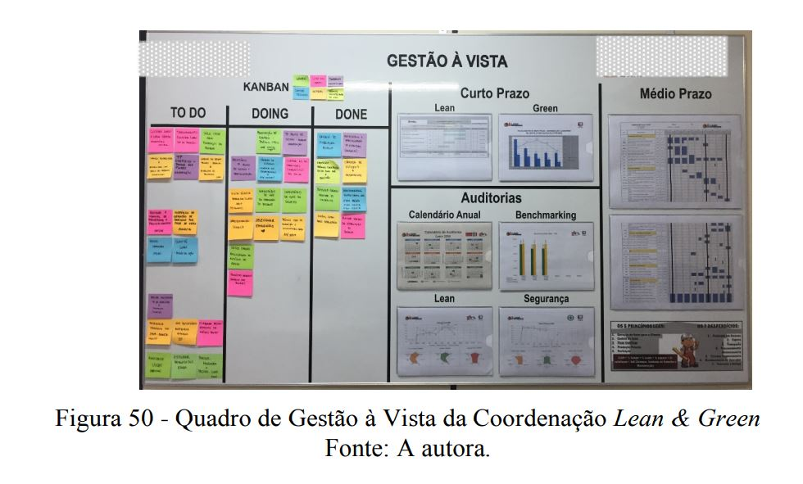

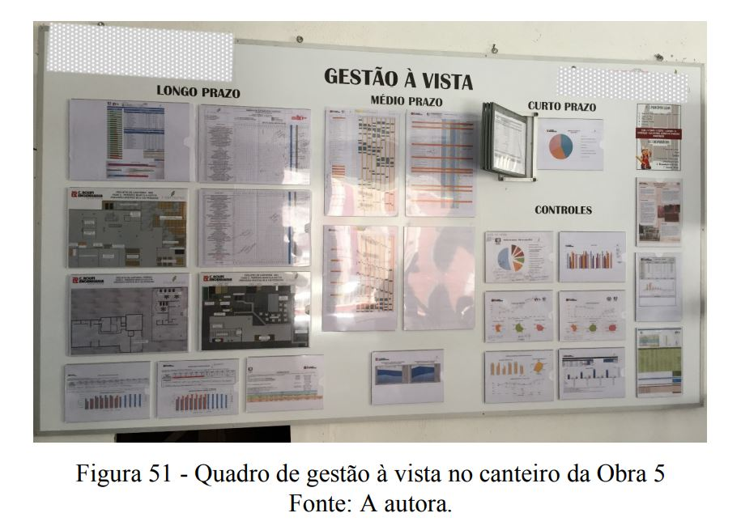

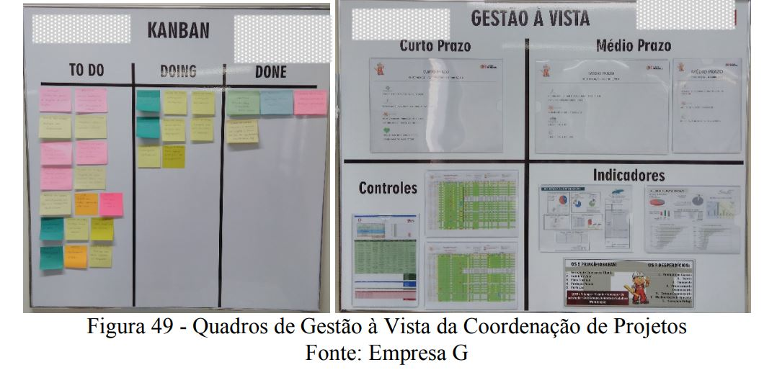

rotina
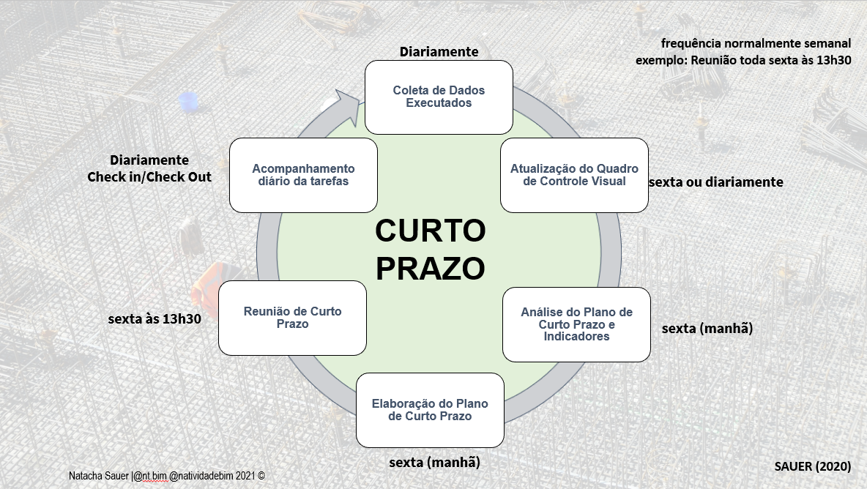
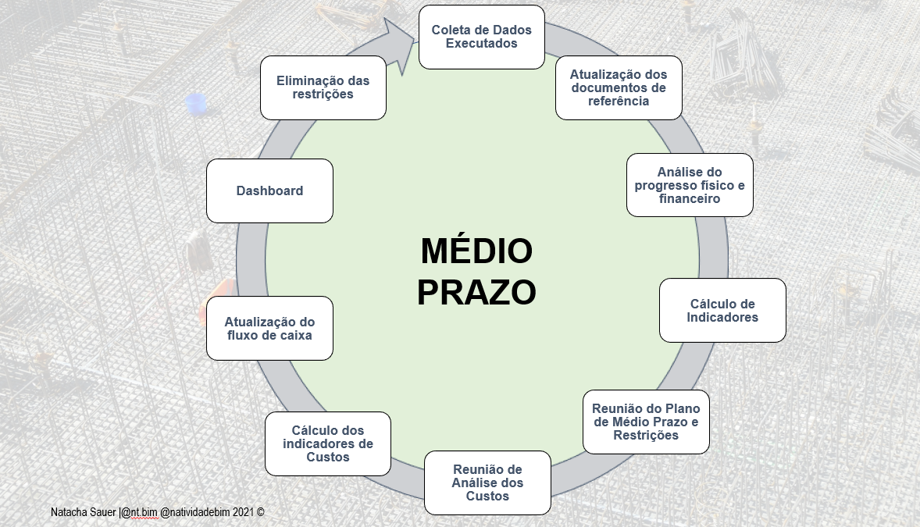

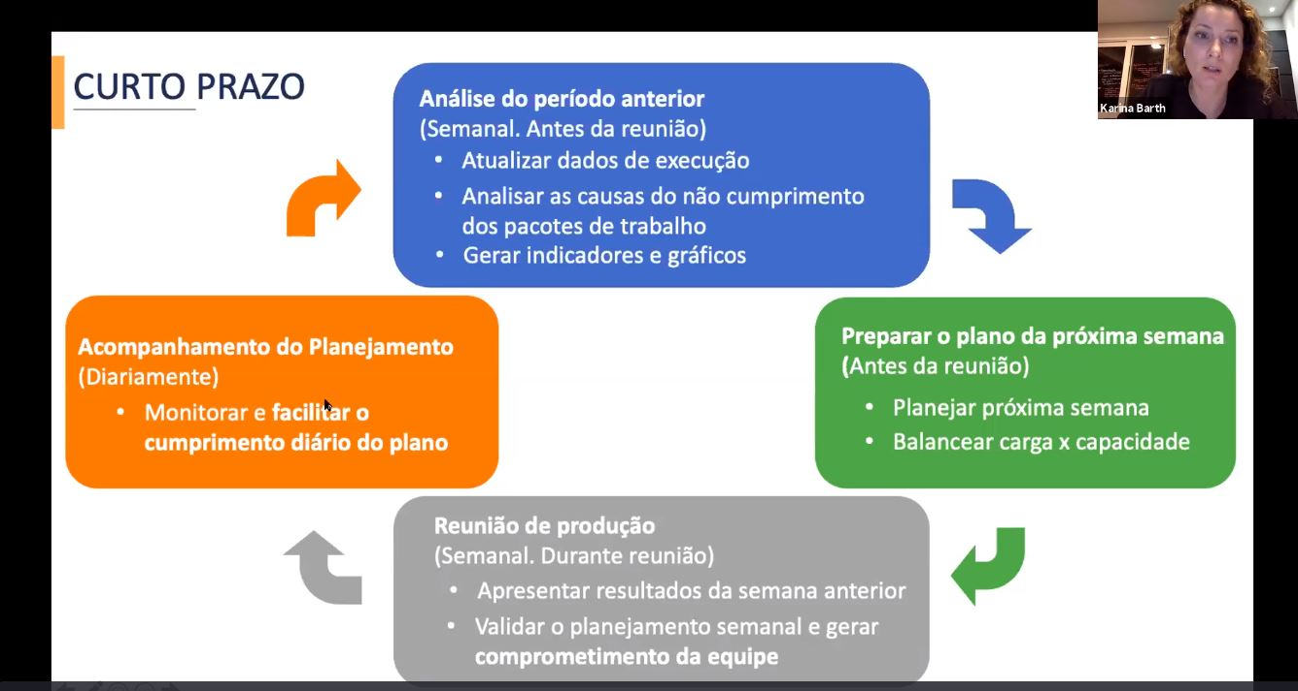
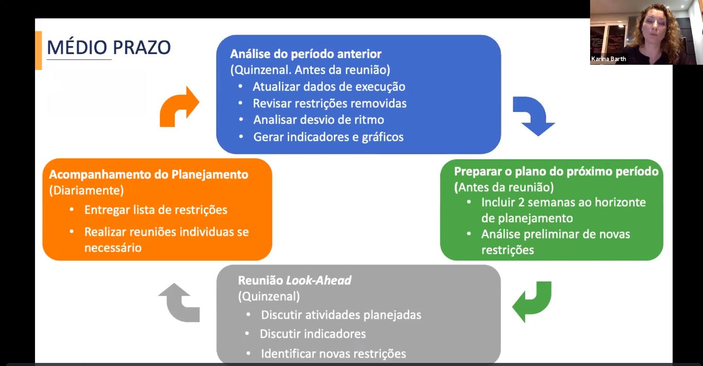

SEM78
 |  |  |  |  |  | Obra | xxxx |  | Semana |  |  |  |  |  | 3 |  |  |  | Início Obra:
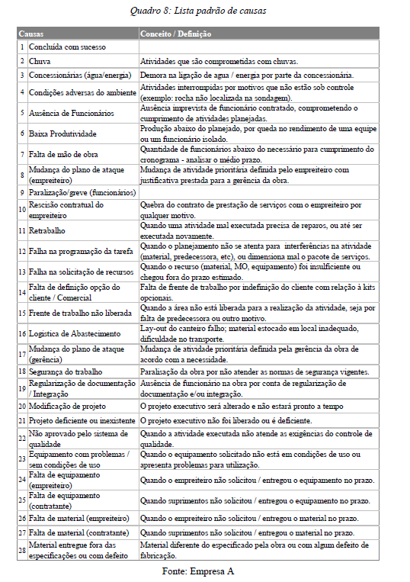
 |  |  |  |  |  | Produção |  |  | 2021-08-30 |  |  |  |  |  | à | 2021-09-05
 |  |  |  |  |  | Instalações
 |  |  |  |  |  | Produção |  |  | PPC |  |  | = | Soma 100% |  |  |  | = | 0% | Data:
 |  |  |  |  |  | Responsável: |  |  |  |  |  |  | total itens
Nº | Empresa | Supervisor | Local / Módulo | Casa / Apartamento | Pacote de Trabalho |  | Início | Fim | Duração |  | 2021-08-30 | 2021-08-31 | 2021-09-01 | 2021-09-02 | 2021-09-03 | 2021-09-04 | 2021-09-05 | Executado % | Causa do Não Cumprimento |  | DESCRIÇÃO DA CAUSA
 |  |  |  |  |  |  |  |  |  |  | S | T | Q | Q | S | S. | D |  | Nº | Descrição
1 |  |  |  |  |  |  |  |  | 0 | P
 |  |  |  |  |  |  |  |  | 0 | E
2 |  |  |  |  |  |  |  |  | 0 | P
 |  |  |  |  |  |  |  |  | 0 | E
3 |  |  |  |  |  |  |  |  | 0 | P
 |  |  |  |  |  |  |  |  | 0 | E
4 |  |  |  |  |  |  |  |  | 0 | P
 |  |  |  |  |  |  |  |  | 0 | E
5 |  |  |  |  |  |  |  |  | 0 | P
 |  |  |  |  |  |  |  |  | 0 | E
6 |  |  |  |  |  |  |  |  | 0 | P
 |  |  |  |  |  |  |  |  | 0 | E
7 |  |  |  |  |  |  |  |  | 0 | P
 |  |  |  |  |  |  |  |  | 0 | E
8 |  |  |  |  |  |  |  |  | 0 | P
 |  |  |  |  |  |  |  |  | 0 | E
9 |  |  |  |  |  |  |  |  | 0 | P
 |  |  |  |  |  |  |  |  | 0 | E
10 |  |  |  |  |  |  |  |  | 0 | P
 |  |  |  |  |  |  |  |  | 0 | E
11 |  |  |  |  |  |  |  |  | 0 | P
 |  |  |  |  |  |  |  |  | 0 | E
12 |  |  |  |  |  |  |  |  | 0 | P
 |  |  |  |  |  |  |  |  | 0 | E
13 |  |  |  |  |  |  |  |  | 0 | P
 |  |  |  |  |  |  |  |  | 0 | E
14 |  |  |  |  |  |  |  |  | 0 | P
 |  |  |  |  |  |  |  |  | 0 | E
15 |  |  |  |  |  |  |  |  | 0 | P
 |  |  |  |  |  |  |  |  | 0 | E
16 |  |  |  |  |  |  |  |  | 0 | P
 |  |  |  |  |  |  |  |  | 0 | E
17 |  |  |  |  |  |  |  |  | 0 | P
 |  |  |  |  |  |  |  |  | 0 | E
18 |  |  |  |  |  |  |  |  | 0 | P
 |  |  |  |  |  |  |  |  | 0 | E
19 |  |  |  |  |  |  |  |  | 0 | P
 |  |  |  |  |  |  |  |  | 0 | E
20 |  |  |  |  |  |  |  |  | 0 | P
 |  |  |  |  |  |  |  |  | 0 | E
21 |  |  |  |  |  |  |  |  | 0 | P
 |  |  |  |  |  |  |  |  | 0 | E
22 |  |  |  |  |  |  |  |  | 0 | P
 |  |  |  |  |  |  |  |  | 0 | E
23 |  |  |  |  |  |  |  |  | 0 | P
 |  |  |  |  |  |  |  |  | 0 | E
24 |  |  |  |  |  |  |  |  | 0 | P
 |  |  |  |  |  |  |  |  | 0 | E
25 |  |  |  |  |  |  |  |  | 0 | P
 |  |  |  |  |  |  |  |  | 0 | E
26 |  |  |  |  |  |  |  |  | 0 | P
 |  |  |  |  |  |  |  |  | 0 | E
27 |  |  |  |  |  |  |  |  | 0 | P
 |  |  |  |  |  |  |  |  | 0 | E
28 |  |  |  |  |  |  |  |  | 0 | P
 |  |  |  |  |  |  |  |  | 0 | E
29 |  |  |  |  |  |  |  |  | 0 | P
 |  |  |  |  |  |  |  |  | 0 | E
30 |  |  |  |  |  |  |  |  | 0 | P
 |  |  |  |  |  |  |  |  | 0 | E
31 |  |  |  |  |  |  |  |  | 0 | P
 |  |  |  |  |  |  |  |  | 0 | E
32 |  |  |  |  |  |  |  |  | 0 | P
 |  |  |  |  |  |  |  |  | 0 | E
33 |  |  |  |  |  |  |  |  | 0 | P
 |  |  |  |  |  |  |  |  | 0 | E
34 |  |  |  |  |  |  |  |  | 0 | P
 |  |  |  |  |  |  |  |  | 0 | E
35 |  |  |  |  |  |  |  |  | 0 | P
 |  |  |  |  |  |  |  |  | 0 | E
36 |  |  |  |  |  |  |  |  | 0 | P
 |  |  |  |  |  |  |  |  | 0 | E
37 |  |  |  |  |  |  |  |  | 0 | P
 |  |  |  |  |  |  |  |  | 0 | E
38 |  |  |  |  |  |  |  |  | 0 | P
 |  |  |  |  |  |  |  |  | 0 | E
39 |  |  |  |  |  |  |  |  | 0 | P
 |  |  |  |  |  |  |  |  | 0 | E
40 |  |  |  |  |  |  |  |  | 0 | P
 |  |  |  |  |  |  |  |  | 0 | E
41 |  |  |  |  |  |  |  |  | 0 | P
 |  |  |  |  |  |  |  |  | 0 | E
42 |  |  |  |  |  |  |  |  | 0 | P
 |  |  |  |  |  |  |  |  | 0 | E
43 |  |  |  |  |  |  |  |  | 0 | P
 |  |  |  |  |  |  |  |  | 0 | E
44 |  |  |  |  |  |  |  |  | 0 | P
 |  |  |  |  |  |  |  |  | 0 | E
45 |  |  |  |  |  |  |  |  | 0 | P
 |  |  |  |  |  |  |  |  | 0 | E
46 |  |  |  |  |  |  |  |  | 0 | P
 |  |  |  |  |  |  |  |  | 0 | E
47 |  |  |  |  |  |  |  |  | 0 | P
 |  |  |  |  |  |  |  |  | 0 | E
48 |  |  |  |  |  |  |  |  | 0 | P
 |  |  |  |  |  |  |  |  | 0 | E
49 |  |  |  |  |  |  |  |  | 0 | P
 |  |  |  |  |  |  |  |  | 0 | E
50 |  |  |  |  |  |  |  |  | 0 | P
 |  |  |  |  |  |  |  |  | 0 | E

